1.1 - 1.10
1.1 | නිවැරදි පිළිතුර - iii

LKAS 16 ට අනුව , යම් දේපළ පිරියත උපකරනයක් මුල්‍ය ප්‍රකාශන තුල හදුනා ගැනීමට පහත සාධක දෙකම ඉටු විය යුතුය.

1.එම දේ/පි/උ අයිතමය මගින් අනාගත ආර්ථික ප්‍රතිලාබ ගල ඒමේ භාවයතවක් පැවතිය යුතුය.
2. පිරිවැය විශ්වාශවන්ත ලෙස මැනීමය හැකි විය යුතුය.

ඒ අනුව පලවෙනි පිළිතුර නිවැරදි නොවේ.

දේ/පි/උ අයිතමයක් පසුකාලින මිනුම් කරනය කිරීමට ප්‍රතයාගනන ආකෘතිය මෙන්ම පිරිවැය ආකෘතිය යොදා ගනු ලබයි.එම නිසා දෙවැනි පිලිතුරද නිවැරදි නොවේ.

ක්ෂය ගණනය කිරීම සදහා LKAS 16 ප්‍රධන ක්‍රම තුනක් නිර්දේශ කරයි.ඒ නම් ,

1. සරල මාර්ග ක්‍රමය
2.හීනවන ක්ෂය ක්‍රමය.
3.නිෂ්පාදන ඒකක ක්‍රමය.

එම නිසා හතරවන පිලිතුරද නිවැරදි නොවේ.

1.2 | නිවැරදි පිළිතුර - iv

ප්‍රවර්තන වර්ෂයේ අදායම් බදු වෙන් කිරීම - රු. 250,000

(+) ඌන අදායම් බදු - රු. 50,000

අදායම් බදු වියදම - රු.300,000

පෙර වැඩ 01

පෙර වර්ශය සදහා අදායම් බදු වෙන් කිරීම -රු.150,000

සත්‍ය අදායම් බදු ගෙවීම - රු. 200,000

ඒ අනුව, ඌන අදායම් බදු - රු.50,000

1.3 | නිවැරදි පිළිතුර - iii

LKAS 10 ට අනුව, a හා c යන අවස්ථාවන් දෙකම නොගලපන සිදුවීම් වේ.

1.4 | නිවැරදි පිළිතුර - i

අපේක්ෂිත නිෂ්පාදනය - 800 ( 40*20) ප්‍රසාද දීමන රේටය - 100 *150% - 150

සත්‍ය නිෂ්පදනය- 860

වැඩිපුර කල නිෂ්පදනය - 60 ( 860-800)

ඒ අනුව , ඉතුරු කල පැය ගණන , වැඩිපුර කල නිෂ්පාදනය / පැයක අපේක්ෂිත නිෂ්පාදනය.

, 60/20

 |  | 3

ඒ අනුව , ප්‍රසාද දීමනා = 3 * 150

= 450

මුලික වැටුප = 40 *100

= 4,000

1.5 - | නිවැරදි පිළිතුර - iii

පැයක අන්තර්ගහන අනුපාතය - අයවැයගත පොදුකාර්ය පිරිවැය / අයවැයගත ශ්‍රම පැය

- 500,000/125,000

- රු.4

අන්තර්ග්‍රහණය කල මුළු පොදුකාර්ය පිරිවැය - 175,000 * 4

-700,000

සත්‍ය පොදු කාර්ය පිරිවැය - රු.900,000

ඒ අනුව , රු.200,000 ඌන අන්තර්ගහනයක් ( 900,000 - 700,000).

1.6

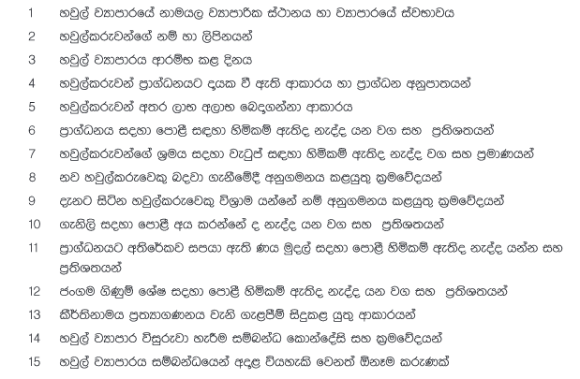
1.7

1.8 | Economic Order Quantity = √(2SD/H)

 | ඉල්ලුම | 1,000,000 | 1000 | ඒකක
 | CH | 10 |  |  |  | 100,000,000.00
 | CO | 5
 |  |  |  |  |  | 1,000,000.00
 |  |  |  |  |  | 1,000,000.00

 | මුළු තොග ඇනවුම් කිරීමේ පිරිවැය |  | = | වාර්ෂික ඉල්ලුම | * ඒකකයක ඇනවුම් කිරිමේ පිරිවැය
 |  |  |  | EOQ |  | 100,000,000.00

 |  |  | = | (1,000,000/1,000)*5 |  | 1,000

 |  |  | = | 5,000.00

 | මුළු තොග රදවා ගැනිමේ පිරිවැය |  | = | EOQ/2* ඒකකයක් රදවා තබා ගනිමේ පිරිවැය

 |  |  | = | 1000/2*10

 |  |  | = | 5,000.00

1.9
 |  | මුළු මගී කිලෝමිටර් ගණන = | (30*200*55)*90%

 |  |  | 297,000

 |  | මගී කිලෝමිටර්යකට පිරිවැය = | 1560000/297000

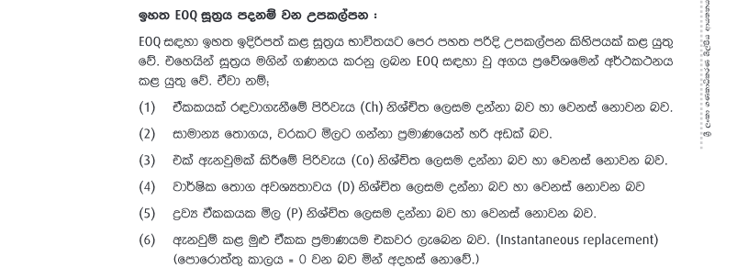
 |  |  | 5.25

1.10

